Sheet1
附件
柳州市鱼峰区综合行政执法局
物品清单
序号 | 先行登记保存证据通知书编号 | 证据名称 | 规格（型号） | 单位 | 数量 | 成色 | 物品照片 | 备注
1 | 柳鱼峰综执登存通字〔2026〕第0000271号 | 遮阳棚 |  | 个 | 1 | 旧 | 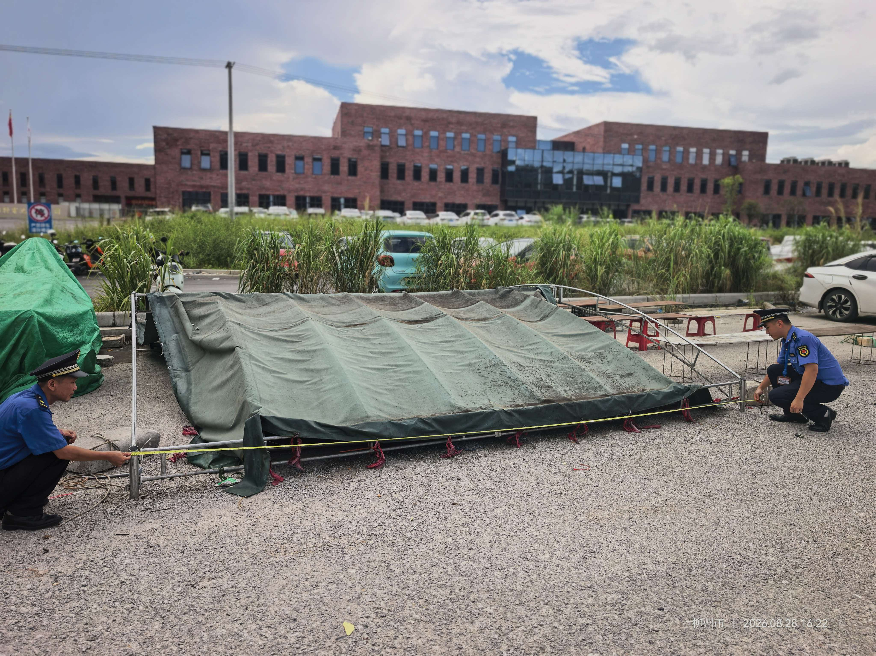
2 | 柳鱼峰综执登存通字〔2026〕第0000272号 | 遮阳棚 |  | 个 | 1 | 旧 | 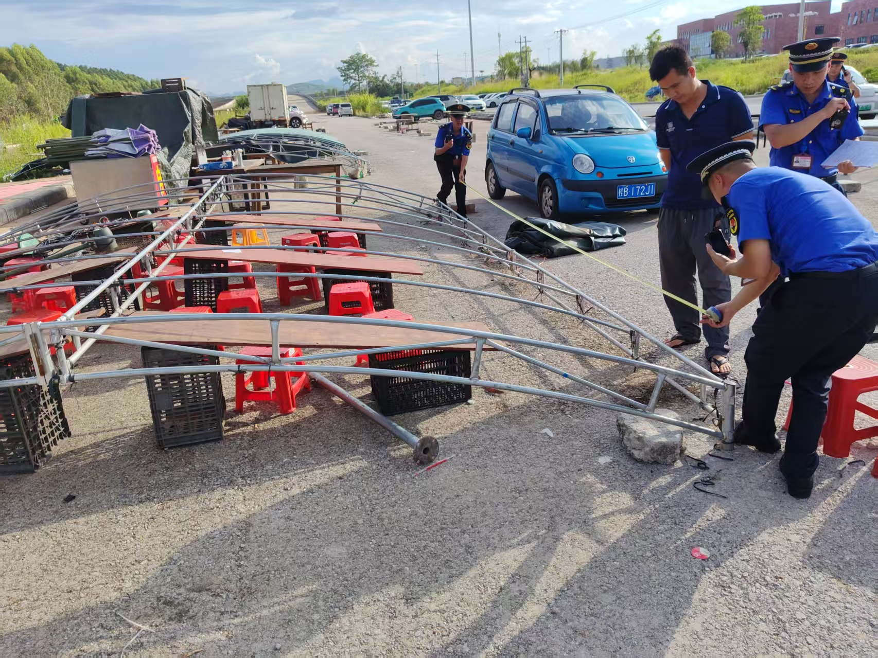
3
4

